Sheet1
个人简历
姓名 | 方琪 |  | 性别 | 男 |  | 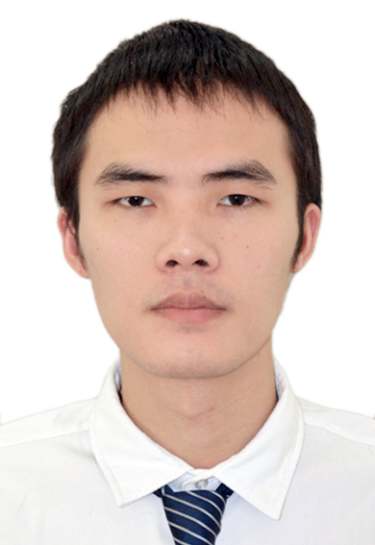
出生年月 | Dec-90 |  | 民族 | 汉
政治面貌 | 共青团员 |  | 籍贯 | 湖北黄冈 |  |  | 备注： 1.工作经历与项目经历可以合并，写清时间、地点，项目及主要职务。 2.简历超过两页，正反打印。
联系电话 | 17621989250 |  | E-mail | sghi688886ihgs@163.com
通讯地址 | 湖北省武汉市洪山区张家湾街道清能清江锦城3期4-2-2203
教育背景 | 2009年9月-2013年6月 武汉科技大学 计算机科学与技术 本科
工作经历 | 2021年4月-2023年6月 慧博云通科技股份有限公司南京分公司 高级Web前端开发 2018年7月-2021年3月 上海谦问万答吧云计算科技有限公司 Web前端开发 2016年9月-2018年7月 携程旅游信息技术（上海）有限公司 Web前端开发 2015年5月-2016年8月 广州利来道网络科技有限公司 Web前端开发 2014年5月-2015年4月 武汉光谷信息技术股份有限公司 前端开发
项目经历 | 智慧泊车 2023年3月-2023年5月 武汉 Web前端开发 车路协同云平台 2021年4月-2023年2月 武汉 Web前端开发 车路协同大屏可视化 2022年2月-2023年2月 武汉 Web前端开发 学霸君后台管理系统 2019年1月-2021年3月 上海 Web前端架构 学霸君有课Web端 2019年1月-2019年11月 上海 Web前端架构与开发 RTCTrack监控与统计分析系统 2018年7月-2018年12月 上海 Web前端架构&开发 VDP度假数据产品 2016年9月-2018年7月 上海 Web前端开发 利来道批发电商平台 2015年5月-2016年8月 广州 Web前端开发 国土资源一张图应用程序 2014年5月-2015年4月 武汉 前端开发
技能证书 | 无
家庭主要成员信息 | 称谓 | 姓名 | 年龄 | 政治面貌 | 工作单位及职务
 | 父亲 | 方亚云 | 54 | 群众 | 货运司机
 | 母亲 | 童咏梅 | 54 | 群众 | 农民
 | 妹妹 | 方园 | 30 | 共青团员 | 会计
特长爱好 | 跑步/读书
自我评价 | 意志力坚强，能吃苦耐劳，一些情况会钻牛角尖，待人真诚。

